Sheet1
ID | Заголовок | Описание | Шаги воспроизведения | Комментарий
AVANT-1 | Первый тег страницы оформлен под тегом h2 | ОР: Первый заголовок наисан под тегом h1 ФР: Первый заголовок написан под тегом h2 | 1. Зайти на сайт https://v.qupe.ru/test/category3.html 2. Открыть консоль разработчика. 3. Через поиск найти тег h1 | 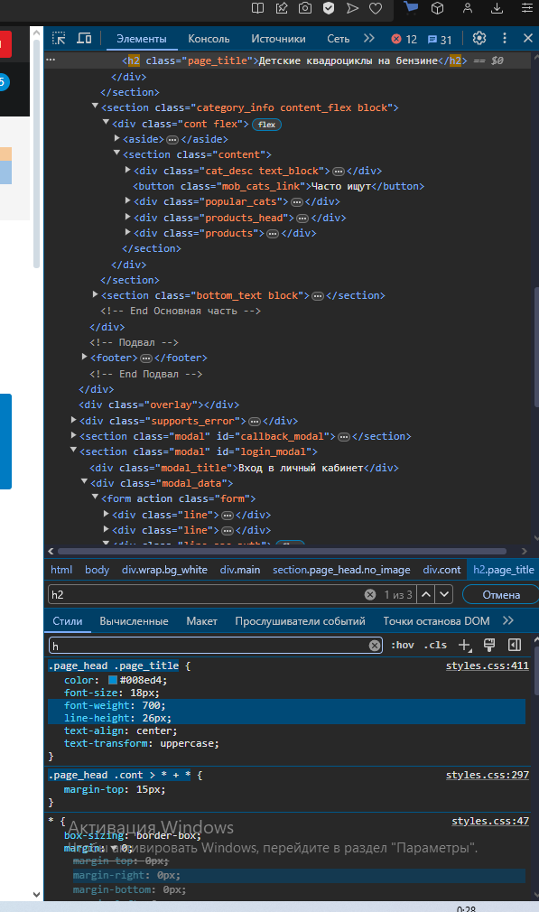
AVANT-2 | В мобильной версии сайта не отображается кликабельный телефон | ОР: В шапке мобильной версии сайта отображается мобильный телефон ФР: В мобильной версии сайта не отображается мобильный телефон | 1. Зайти на сайтhttps://v.qupe.ru/test/category3.html через браузер мобильного устройства | 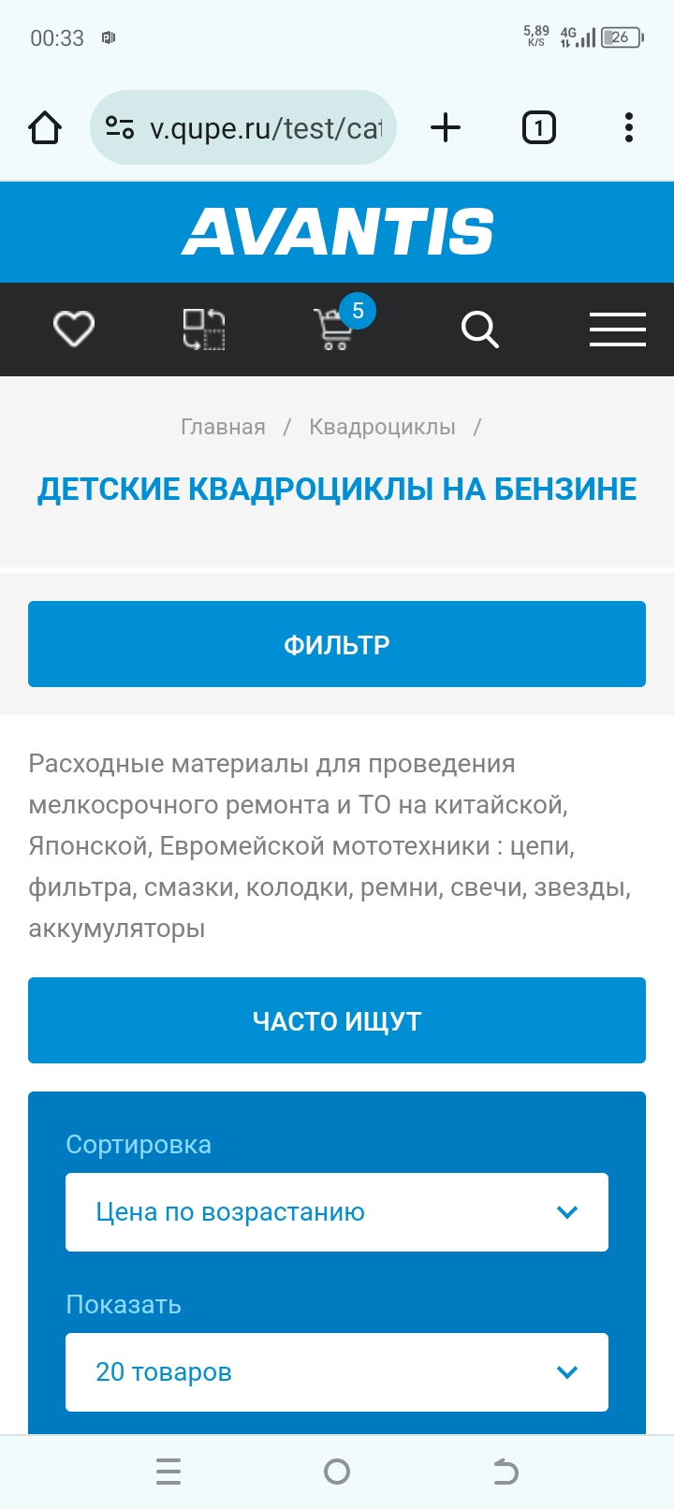
AVANT-3 | Кнопка "Стать дилером" на странице сайта не кликабельна | ОР: Кнопка "Стать дилером" кликабельна и перенаправляет на страницу "Дилерам" ФР: Кнопка "Стать дилером" не кликабельна | 1. Зайти на сайт https://v.qupe.ru/test/category3.html 2. Нажать на кнопку "Стать дилером"

